Mapas
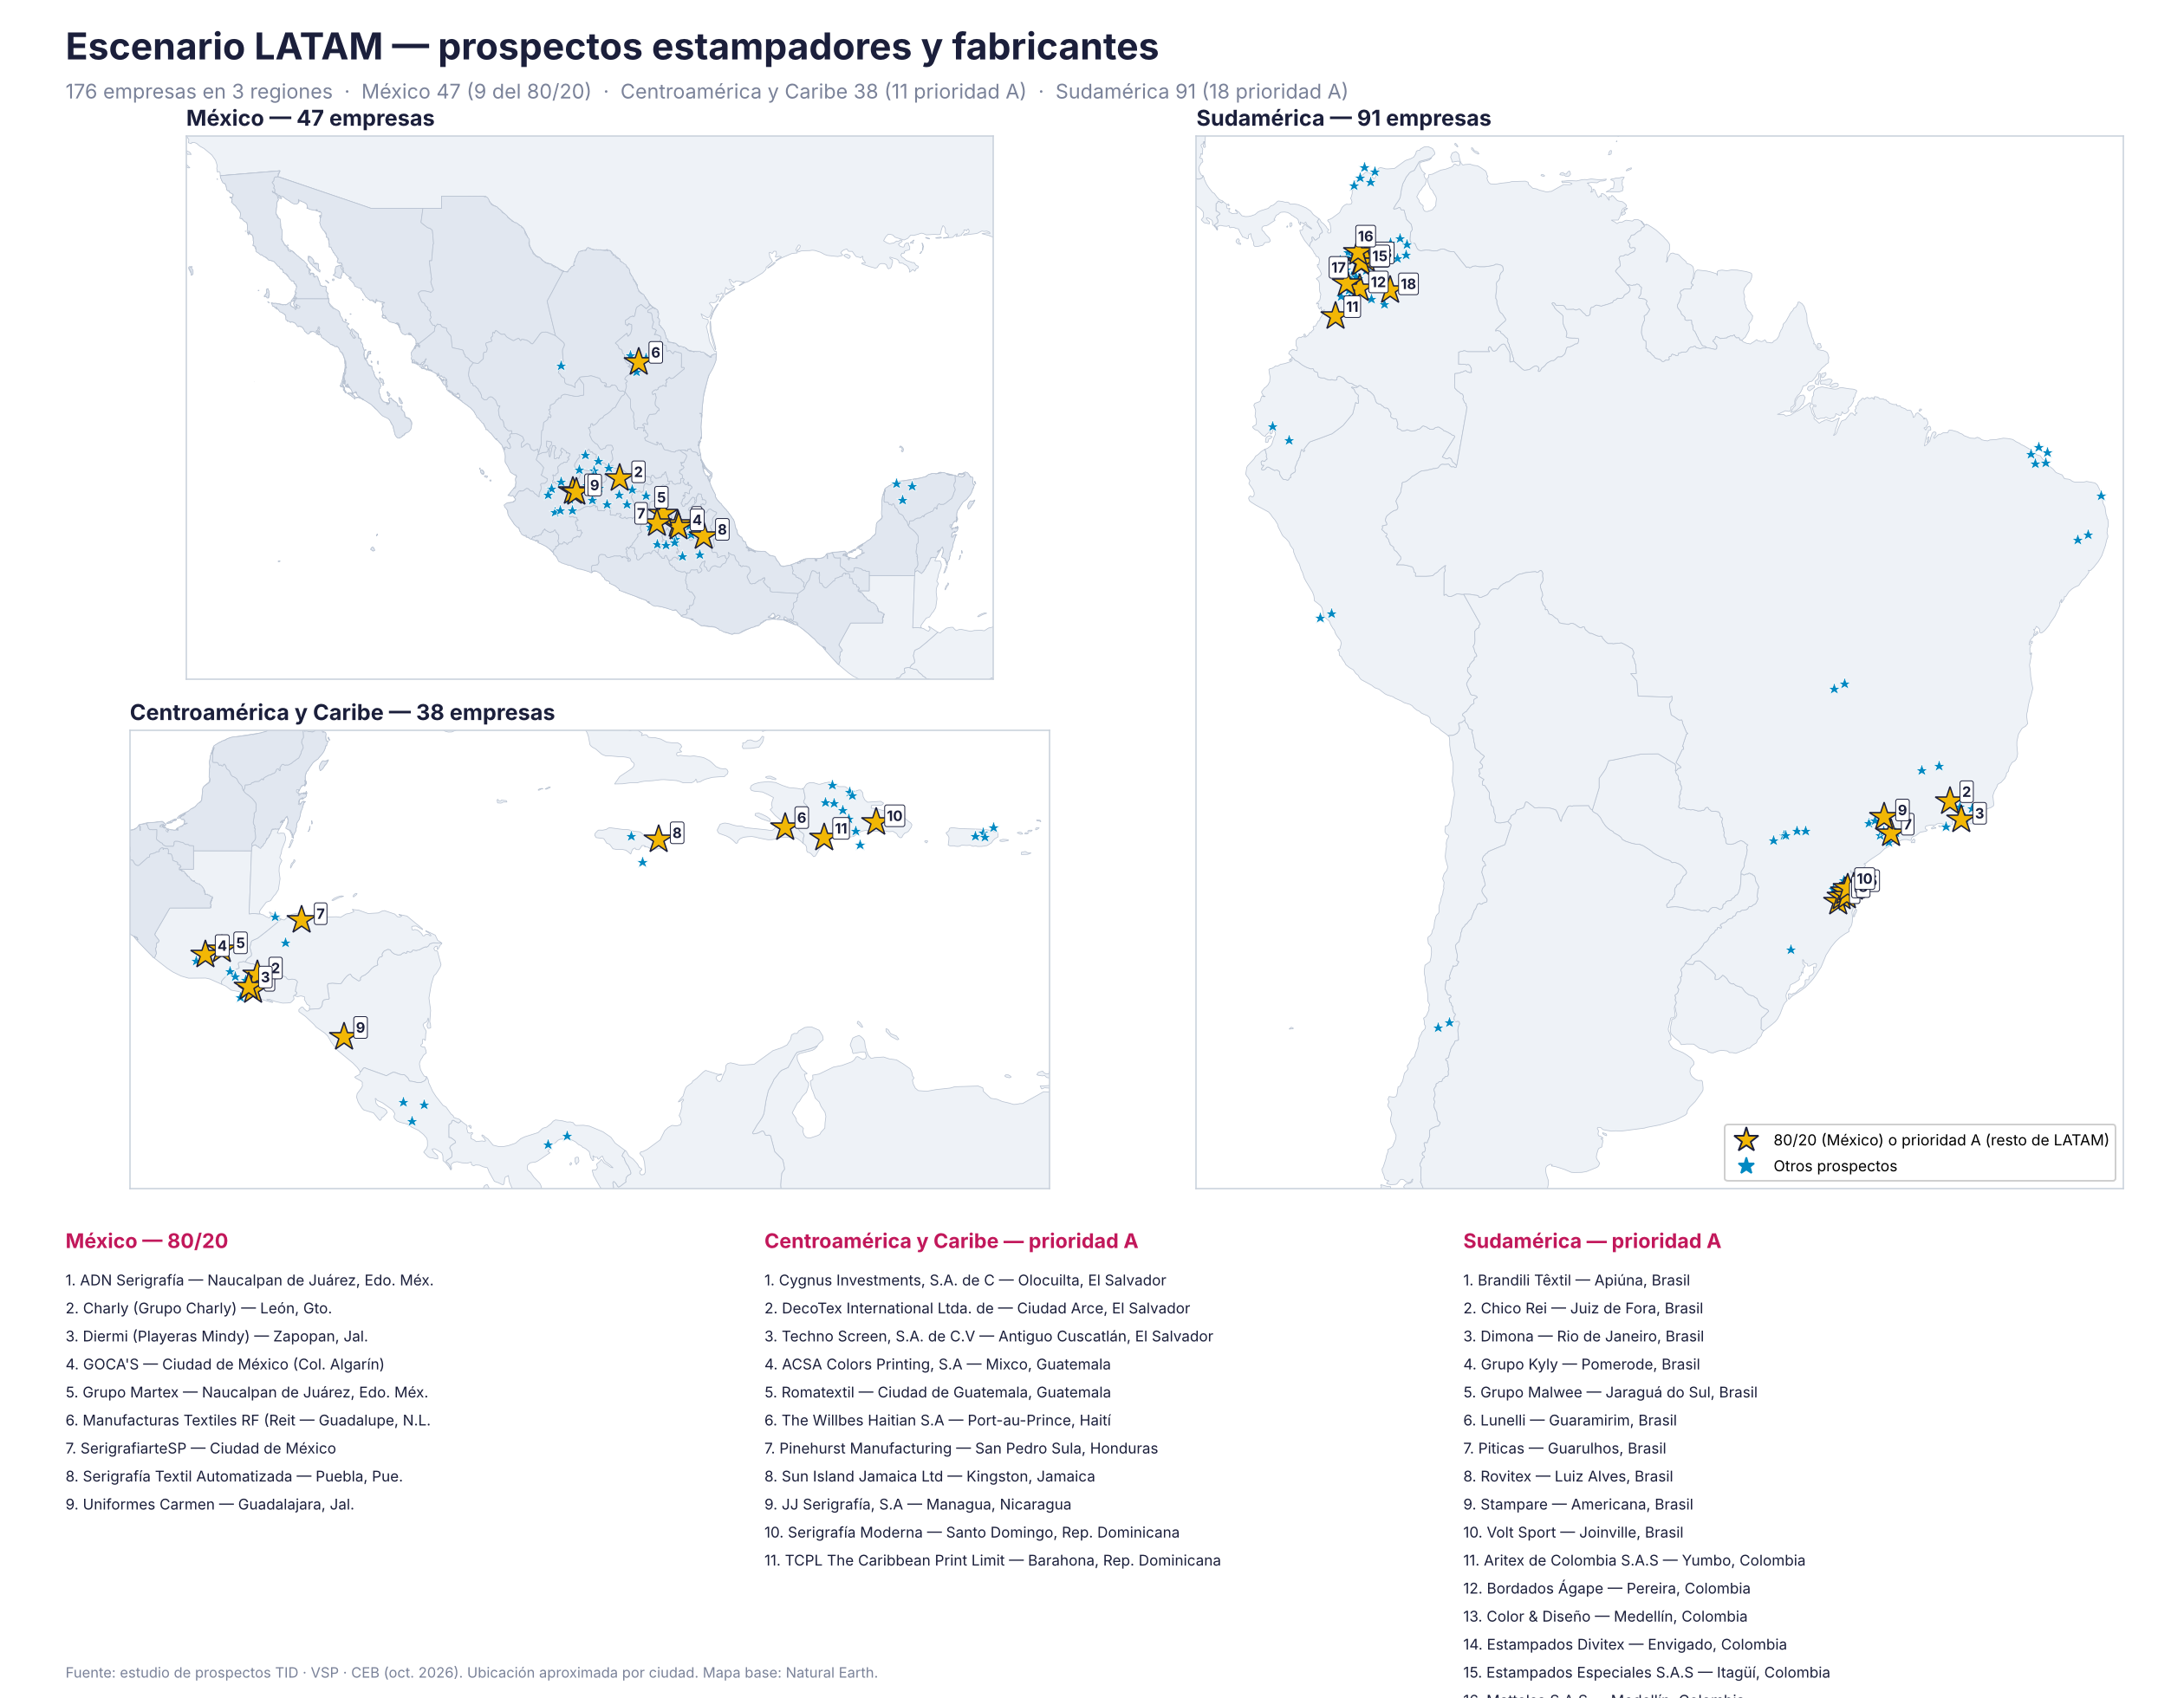
Mapas de prospectos LATAM
Estrella dorada: cuenta 80/20 en México o prioridad A en el resto de LATAM. Ubicación aproximada por ciudad.

OEM — maquila de exportación
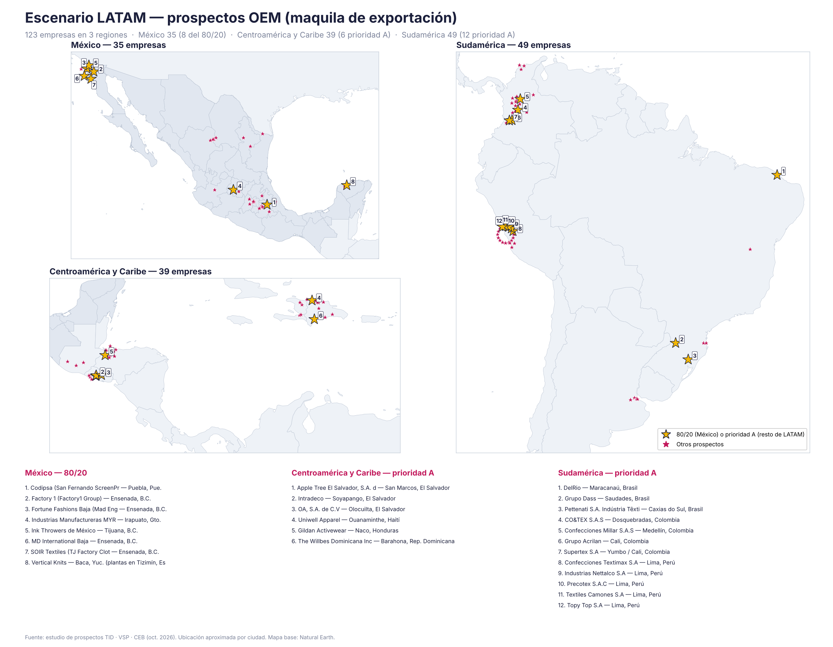

Estampadores y fabricantes

